初期画面表示
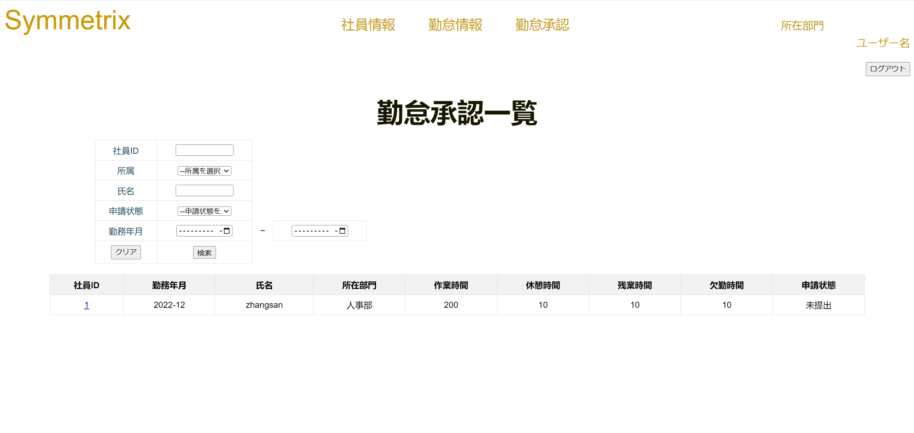
単体試験仕様書 |  | システムID | KS | 画面ID | KS007 | 作成者 | 陳徐輝 | 更新者
 |  | システム名称 | 勤怠システム | 画面名 | ログイン | 作成日 | 2022-06-23 | 更新日

 | 初期画面

